GRAFICAS
GRAFICAS
GRAFICAS | MATPLOTLIB | chipo.plot(x="quantity", kind="bar") | 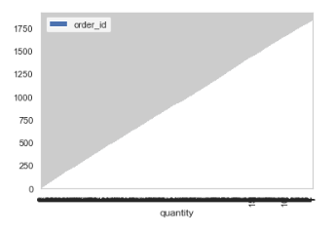
GRAFICAS | MATPLOTLIB | titanic['age'].hist() | 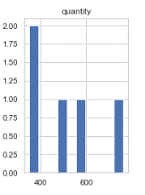 | Representa el hitograma de una columna determonada
GRAFICAS | MATPLOTLIB | df = titanic.Fare.sort_values(ascending = False) binsVal = np.arange(0,600,10) plt.hist(df, bins = binsVal) plt.xlabel('Fare') plt.ylabel('Frequency') plt.title('Fare Payed Histrogram') plt.show() | 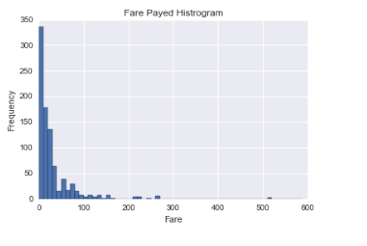 | np arange (crea bins intervalo) plt.hist (crea el plot)
GRAFICAS | MATPLOTLIB | chipo_quantity.hist(bins=50) | 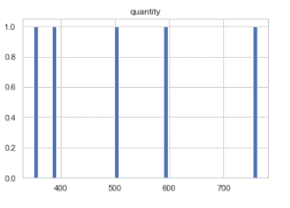 | bins=50 quiere decir que muestre 5 columnas.
GRAFICAS | MATPLOTLIB | chipo_quantity.plot(kind='bar') plt.xlabel('Item Name') plt.ylabel('Quantity') plt.title('Most boughts') plt.show() | 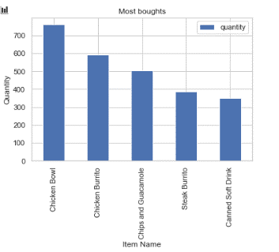 | Diagrama tipo de barras con etiquetas y título
GRAFICAS | MATPLOTLIB | plt.bar(chipo_quantity.index, chipo_quantity.quantity, label=0, color="red") plt.legend() plt.xticks(rotation="vertical") plt.ylabel("-label") plt.xlabel("100000label") plt.show() | 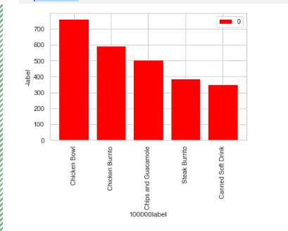 | Diagrama tipo de barras con etiquetas y título
GRAFICAS | MATPLOTLIB | s = pd.pivot_table(online_rt, values=["Quantity"], index="Country", aggfunc="sum") s = s.drop("United Kingdom", axis=0) s = s.sort_values("Quantity", ascending=0).head(10) s.plot(kind="bar",color=[["red","orange","green","blue","black","red","red","red"]]) | 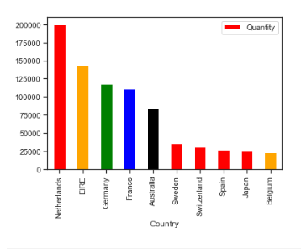 | Diagrama tipo de barras con etiquetas y título y defino los colores
GRAFICAS | MATPLOTLIB | df.set_index('App').T.plot(kind='bar', stacked=True) | 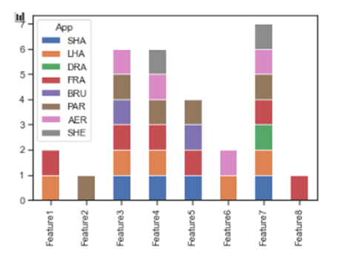 | Intentará encontrar mesetas en los datos y ajustarlos automáticamente con una línea recta. App es la columna de la tabla de la que queremos sacar los valores
GRAFICAS | MATPLOTLIB | males = (titanic['Sex'] == 'male').sum() females = (titanic['Sex'] == 'female').sum() proportions = [males, females] plt.pie( proportions, labels = ['Males', 'Females'], shadow = False, colors = ['blue','red'],explode = (0.15 , 0), autopct = '%1.1f%%'startangle = 90,plt.axis('equal')plt.title("Sex Proportion")plt.tight_layout() plt.show() | 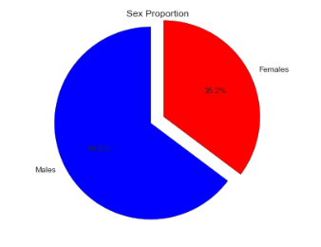 | Diagrama de quesos con dos categorias
GRAFICAS | MATPLOTLIB | lm = sns.lmplot(x = 'Age', y = 'Fare', data = titanic, hue = 'Sex', fit_reg=False) lm.set(title = 'Fare x Age') axes = lm.axes axes[0,0].set_ylim(-5,) axes[0,0].set_xlim(-5,85) | 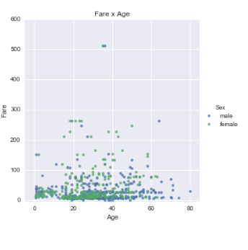 | scatterplot diagrama de puntos
GRAFICAS | MATPLOTLIB | titanic["sex"].value_counts().plot(kind="bar",color=["b","r"],alpha=alpha_color) | 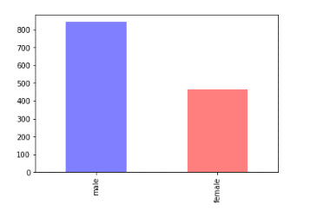 | Muestra los géneros en dos columnas con rotulos male, female
GRAFICAS | MATPLOTLIB |  | 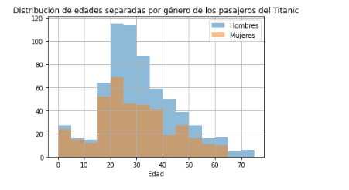 | Distribución de edades por generos
GRAFICAS | MATPLOTLIB | porcentaje_muertes_casos.plot(figsize=(10,5),kind='barh',color=colores_paises) | 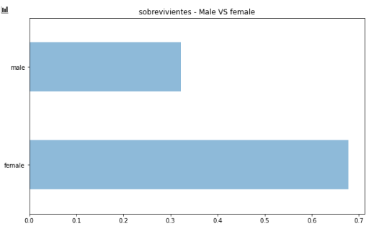 | En horizontal diagrama de barras
GRAFICAS | MATPLOTLIB |  | 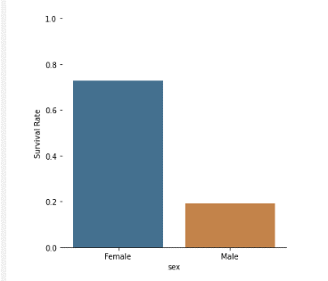 | Muestra de generos en dos columnas
GRAFICAS | MATPLOTLIB |  | 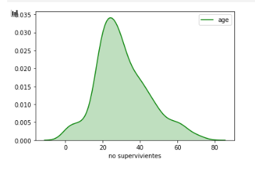
GRAFICAS | MATPLOTLIB leyenda | porcentaje_muertes_casos.plot(figsize=(10,5),kind='barh',color=colores_paises) | 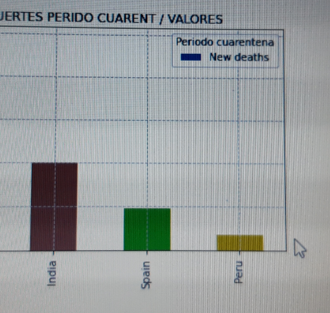 | Puedo cambiar el título y la etiqueta de la leyenda
GRAFICAS | MATPLOTLIB leyenda | import seaborn as sns | 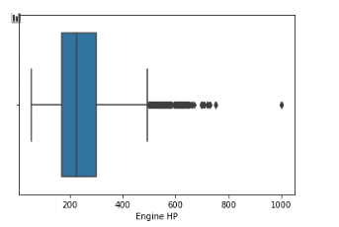 | Muestra outlier de ka columna Engine HP
GRAFICAS | MATPLOTLIB OUTLIERS | 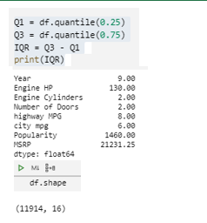 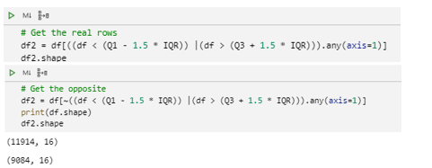 | 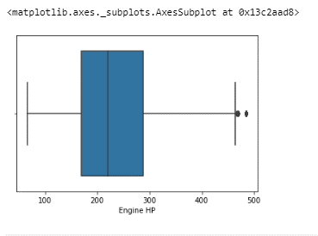

GRAFICAS | MATPLOTLIB |  |  | Pone lineas verticales en el eje x en la posición del eje que le pido, en este caso usando las fechas de un indice
GRAFICAS | MATPLOTLIB |  | 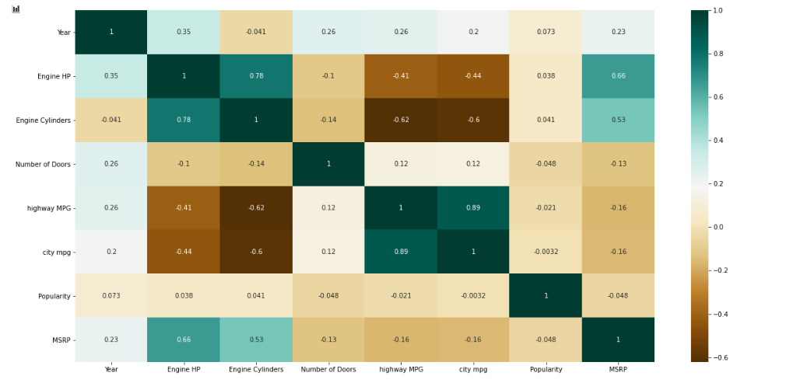 | La matriz de correlaccion intenta correlaccionar unas columnas con otras.
GRAFICAS | MATPLOTLIB | appl_open = apple['Adj Close'].plot(title = "Apple Stock") fig = appl_open.get_figure () fig.set_size_inches(13.5, 9) | 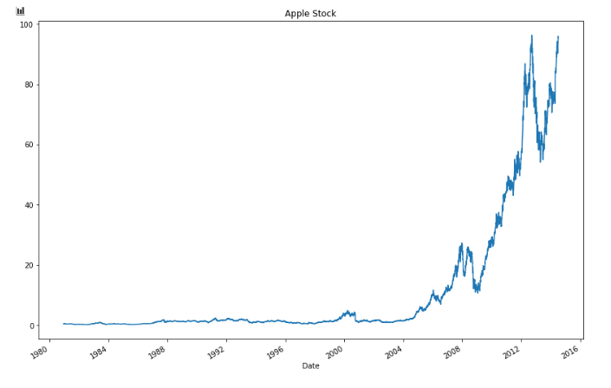 | Crear un plot con el valor de la columna [Adj Close ] y establecer el tamaño de la figura en 13.5 x 9 pulgadas
GRAFICAS | MATPLOTLIB | revenue_per_price.plot() plt.xlabel('Unit Price (in intervals of '+str(price_interval)+')') plt.ylabel('Revenue') plt.show() | 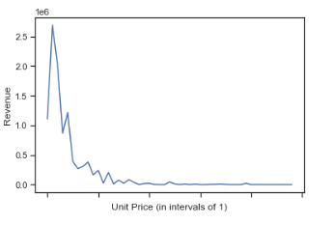 | La función revenueperprice llama a .plot y diseñi las etiquetas de cada eje.
GRAFICAS | DIAGRAMA DE DISPERSION | plt.scatter(df.pretest_score, df.postest_score, s=df.age) | 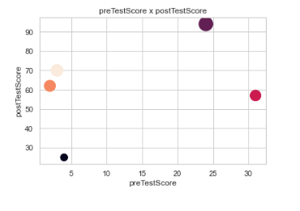 | df es la función que llama a dos columnas pretest-score y posttest_score y los puntos son la columna edad.
GRAFICAS | CREA LEYENDA | plt.legend( ) |  | Crea la leyenda
GRAFICAS | POSICION ETIQUETA EJE X | plt.bar(chipo_quantity.index, chipo_quantity.quantity, label=0, color="red") plt.legend() plt.xticks(rotation="vertical") plt.ylabel("-label") plt.xlabel("100000label") plt.show() | 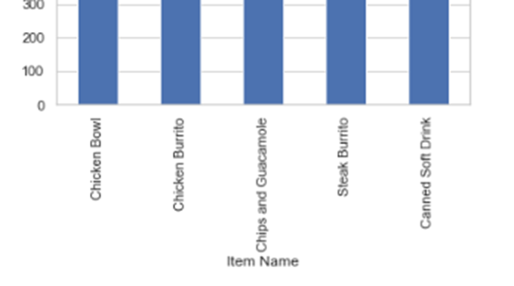 | plt.xticks obtiene o establece las propiedades de las ubicaciones de las marcas y etiquetas del eje x.
GRAFICAS | POSICION ETIQUETA EJE Y | s.plot.bar(y="Quantity", stacked=True) | 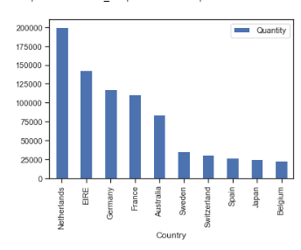 | Por defecto con stacked= True en el eje y pone la leyenda por defecto en horizontal
GRAFICAS | MATPLOTLIB | df.plot(kind='bar') | 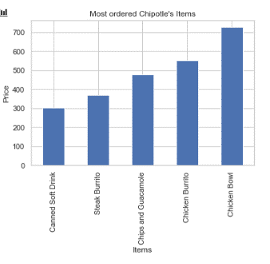 | Decimos que cree un histograma de barras
GRAFICAS | MATPLOTLIB | plt.scatter(x=orders.item_price, y=orders.quantity, s=10, c= 'red', alpha=0.15) | 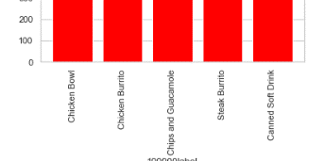 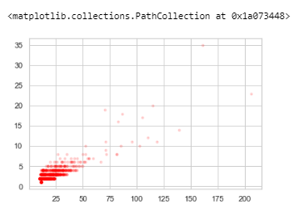 | Crea este tipo de gráfico scatter color rojo y puntos 0.15 con valore orders eje x y quantity eje y. El valor de s tiene que ver algo con el tamaño de la representación
GRAFICAS | MATPLOTLIB | plt.xlim(-40,2000) plt.ylim(-1,80) | 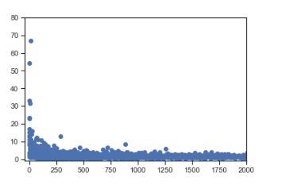 | Indico que en el eje x haya valores de 0 a 2000 y en el eje y de 0 a 80. (Estoy comenzando los ejes desde un valor negativo para que los puntos se pueden trazar en el gráfico completamente y no quede ninguno fuera).
GRAFICAS | MATPLOTLIB | df.set_index('App').T.plot(kind='bar', stacked=True) |  | Intentará encontrar mesetas en los datos y ajustarlos automáticamente con una línea recta. App es la columna de la tabla de la que queremos sacar los valores
GRAFICAS | MATPLOTLIB | 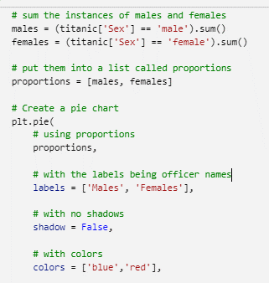 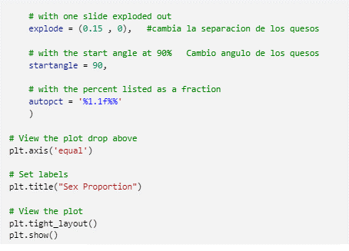 1º | 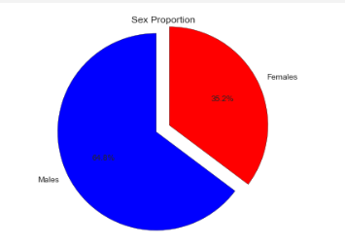 | plt.pie tipo de representación. IMPORTANTE: CON EL autopct="%1.2f%%" LE DIGO QUE TOME UN EMTERO Y DOS DECIMALES EN EL TANTO PORCIENTO

